TARIFA DOCCIA 2024
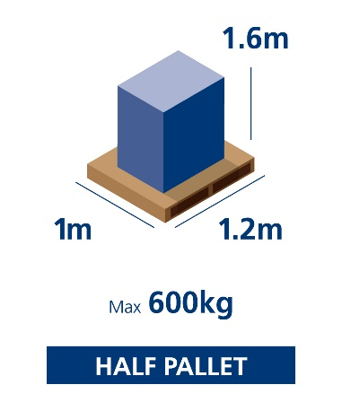
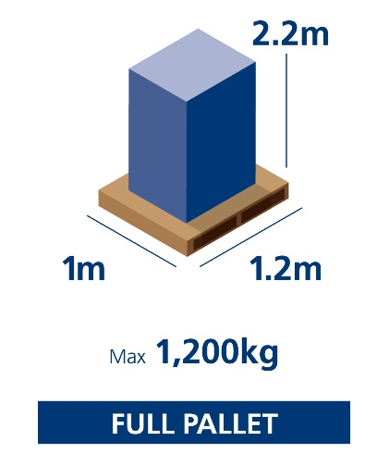
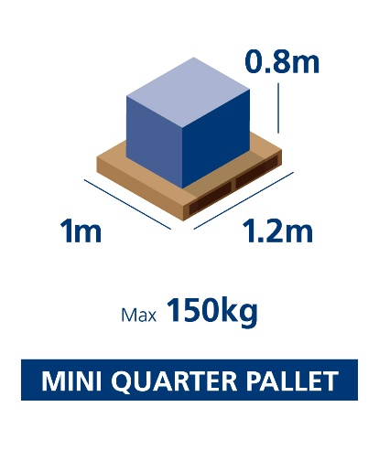
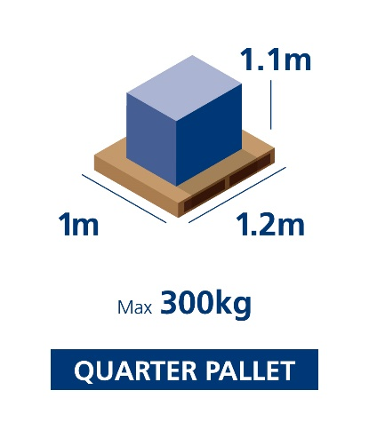

Firma:
 |  |  |  | DOCCIA GROUP
 |  |  |  | 2024-10-01
 |  |  |  | PLATOS

 | MINI-QUARTER PALLET |  |  | MINI-QUARTER PALLET |  |  | QUARTER PALLET |  |  | HALF PALLET |  |  | LIGHT PALLET
 | PALLET SIMPLE 1,2x1x0,8 |  |  | 1 PALLET DOBLE |  |  | 1 PALLET DOBLE |  |  | 1 PALLET DOBLE |  |  | 1 PALLET DOBLE
 | PREMIUM | ECONOMY |  | PREMIUM | ECONOMY |  | PREMIUM | ECONOMY |  | PREMIUM | ECONOMY |  | PREMIUM | ECONOMY
Zona 0 | 27.0 € | 27.0 € | Zona 0 | 30.0 € | 30.0 € | Zona 0 | 30.0 € | 30.0 € | Zona0 | 35.0 € | 35.0 € | Zona0 | 35.0 € | 35.0 €
Zona 1 | 33.8 € | 32.1 € | Zona 1 | 48.0 € | 45.0 € | Zona 1 | 53.0 € | 48.0 € | Zona 1 | 61.0 € | 55.0 € | Zona 1 | 68.0 € | 60.0 €
Zona 2 | 35.1 € | 33.3 € | Zona 2 | 52.0 € | 47.0 € | Zona 2 | 58.0 € | 51.0 € | Zona 2 | 66.0 € | 61.0 € | Zona 2 | 73.0 € | 65.0 €
Zona 3 | 36.0 € | 34.3 € | Zona 3 | 53.0 € | 49.0 € | Zona 3 | 60.0 € | 52.0 € | Zona 3 | 69.0 € | 65.0 € | Zona 3 | 78.0 € | 70.0 €
Zona 4 | 37.6 € | 35.8 € | Zona 4 | 57.0 € | 51.0 € | Zona 4 | 65.0 € | 53.0 € | Zona 4 | 73.0 € | 71.0 € | Zona 4 | 82.0 € | 75.0 €
Zona 5 | 38.9 € | 37.1 € | Zona 5 | 60.0 € | 55.0 € | Zona 5 | 67.0 € | 58.0 € | Zona 5 | 76.0 € | 74.0 € | Zona 5 | 84.0 € | 78.0 €
Zona 6 | 36.0 € | 34.3 € | Zona 6 | 57.0 € | 51.0 € | Zona 6 | 65.0 € | 55.0 € | Zona 6 | 72.0 € | 67.0 € | Zona 6 | 78.0 € | 68.0 €
Zona 7 | 37.1 € | 35.4 € | Zona 7 | 60.0 € | 52.0 € | Zona 7 | 69.0 € | 56.0 € | Zona 7 | 77.0 € | 74.0 € | Zona 7 | 83.0 € | 75.0 €
Zona 8 | 38.4 € | 36.5 € | Zona 8 | 62.0 € | 55.0 € | Zona 8 | 62.0 € | 59.0 € | Zona 8 | 78.0 € | 75.0 € | Zona 8 | 89.0 € | 81.0 €
Zona 9 | 41.6 € | 39.8 € | Zona 9 | 64.0 € | 62.0 € | Zona 9 | 69.0 € | 66.0 € | Zona 9 | 84.0 € | 81.0 € | Zona 9 | 103.0 € | 92.0 €
Zona 10 | 43.6 € | 41.2 € | Zona 10 | 69.0 € | 65.0 € | Zona 10 | 74.0 € | 69.0 € | Zona 10 | 88.0 € | 85.0 € | Zona 10 | 112.0 € | 104.0 €
Zona 11 | 44.7 € | 41.7 € | Zona 11 | 73.0 € | 68.0 € | Zona 11 | 80.0 € | 72.0 € | Zona 11 | 99.0 € | 96.0 € | Zona 11 | 130.0 € | 115.0 €
Zona 12 | 45.5 € | 42.5 € | Zona 12 | 75.0 € | 70.0 € | Zona 12 | 82.0 € | 75.0 € | Zona 12 | 115.0 € | 112.0 € | Zona 12 | 150.0 € | 130.0 €
Zona 13 | 52.2 € | 48.2 € | Zona 13 | 95.0 € | 89.0 € | Zona 13 | 120.0 € | 100.0 € | Zona 13 | 150.0 € | 140.0 € | Zona 13 | 215.0 € | 190.0 €
Zona 14 | 70.6 € | 66.4 € | Zona 14 | 125.0 € | 113.0 € | Zona 14 | 158.0 € | 145.0 € | Zona 14 | 225.0 € | 210.0 € | Zona 14 | 300.0 € | 275.0 €
Zona 15 | 72.7 € | 68.0 € | Zona 15 | 130.0 € | 120.0 € | Zona 15 | 160.0 € | 155.0 € | Zona 15 | 235.0 € | 215.0 € | Zona 15 | 320.0 € | 300.0 €
Zona 16 | 71.1 € | 71.1 € | Zona 16 | 135.0 € | 125.0 € | Zona 16 | 190.0 € | 185.0 € | Zona 16 | 240.0 € | 229.0 € | Zona 16 | 325.0 € | 320.0 €
Zona 17 | 107.5 € | 107.5 € | Zona 17 | 205.0 € | 200.0 € | Zona 17 | 250.0 € | 240.0 € | Zona 17 | 320.0 € | 319.0 € | Zona 17 | 430.0 € | 422.0 €

Zona 0: | Sevilla Capital y los CP: 41200, 41209, 41210, 41218, 41219, 41220, 41230, 41240, 41250, 41300 |  |  |  |  | Zona 9: | Álava, Huesca, León, Navarra, Palencia, Salamanca, Teruel, Valencia, Zamora
 | 41309, 41310, 41318, 41319. 41320, 41330, 41339, 41340, 41350, 41359, 41360, 41370, 41380, 41388 |  |  |  |  | Zona 10: | Castellón, Guipuzcoa , Lérida
 | 41389, 41390, 41410, 41440, 41449, 41450, 41460, 41800, 41804 – 41810, 41820, 41830, 41840, 41849, |  |  |  |  |  | Asturias, Cantabria, Tarragona, Vizcaya
 | 41850, 41860, 41870, 41880, 41888, 41889, 41890, 41897, 41898, 41899, 41900, 41907-41910, 41950, 41960, |  |  |  |  | Zona 11: | Barcelona, Cáceres, León: 24300-24319, 24367-24380, 24385-24390, 24394-24395, 24398-24479,
 | 41970, 41980, 41989, 41500 |  |  |  |  |  | 24488, 24490-24494, 24500-24569, 24700-24710, 24714-24718, 24720-24750, 24764-24767, 24793-24795
Zona 1: | Jaén - Huelva |  |  |  |  |  | Asturias: 33700-33720, 33724-33736, 33740-33747, 33749-33750, 33757-33785, 33787-33819, 33827
Zona 2: | Córdoba, Granada |  |  |  |  |  | 33830-33839, 338842-33860, 33866-33885, 33887-33891
Zona 3: | Albacete, Almería, Ciudad Real, Málaga , Resto de Sevilla |  |  |  |  | Zona 12: | Coruña, Gerona, Lugo, Orense, Pontevedra, Lérdia: 25530, 25537-25540, 25548-25551, 25598, 25599,
Zona 4: | Badajoz, Cádiz, Cuenca, Murcia |  |  |  |  |  | 25720-25721, 25724, 25726, 25727
Zona 5: | Alicante |  |  |  |  |  | CP Portugal: Del 10 al 19; 26 al 29; 3860-3899; 40 al 45
Zona 6: | Guadalajara, Madrid |  |  |  |  | Zona 13: | Portugal (Resto de CP)
Zona 7: | Soria, Toledo, Guadalajara: 19261, 1928-19287, 19300-19392, 19432-19445 |  |  |  |  | Zona 14: | Mallorca
 | 19460-19463, 19492, 19495 |  |  |  |  | Zona 15: | Ibiza y Menorca
Zona 8: | Ávila, Burgos, La Rioja, Segovia, Valladolid, Zaragoza |  |  |  |  | Zona 16: | Gran Canaria, Tenerife
 |  |  |  |  |  | Zona 17: | Fuerteventura, Lanzarote, La Palma, La Gomera, El Hierro

 |  |  |  |  |  | MEDIDAS DE PALLET ESTANDAR - EN EL CASO DE LOS PLATOS LO TARIFICADO SON PALLETS DOBLES DE HASTA 2,4METROS DE LARGO

